開発プロセス
開発プロセス
 | こちらは環境構築、コード品質、テスト要件の詳細資料です。 採点において重要な要件やアプリケーション全体を跨ぐ要件が記載していますので、十分に確認してください。 また赤字は応用要件になります。基本要件実装後に着手してください。
 | 項目 | 要件 | 詳細 | 留意点 | *参照1 README必要情報 | *参照2 README例
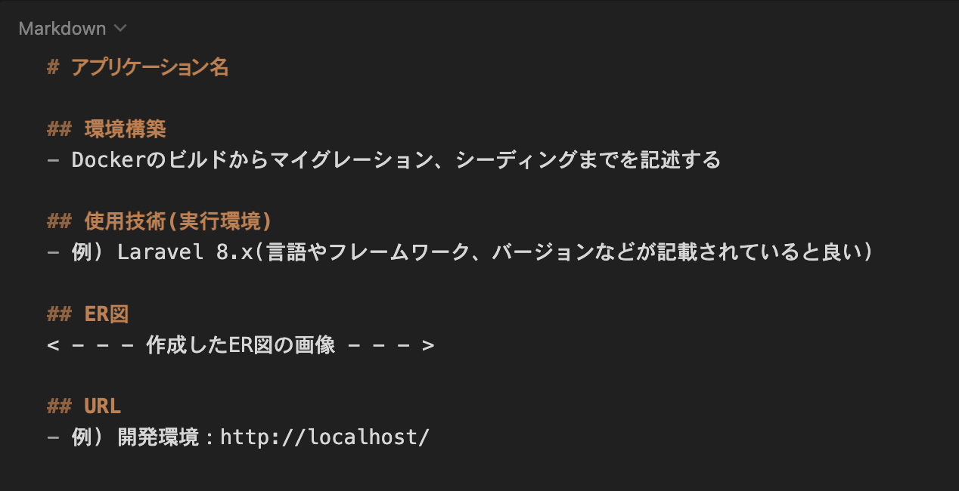
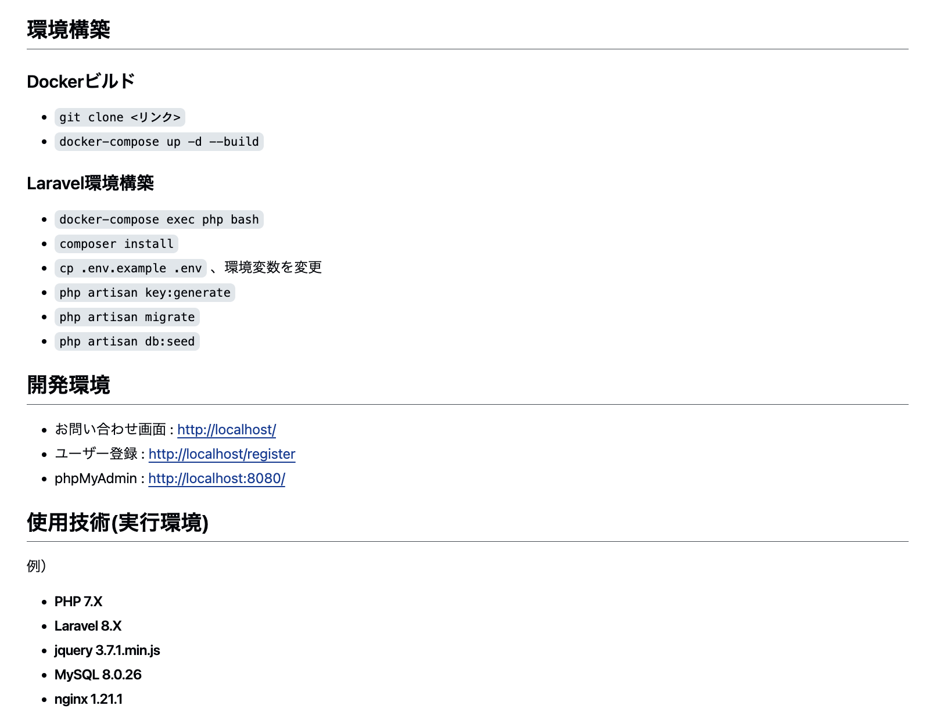
 | 環境構築 | READEME.mdを準備すること | 記載する情報については右記の参照1及び参照2を確認すること
 |  | 環境構築が可能であること | READEME.md に記載されている環境構築方法で環境構築できるか（マイグレーションまでが対象） | READMEが不十分で、採点者が環境構築、機能確認ができない場合は大きく減点される可能性があるので、十分に気をつけること
 |  | ER図が正常か | テーブルの表記やカーディナリティが適正に行われているか
 |  | マイグレーションが適正に行われているか | マイグレーションが実行でき、マイグレーションファイルとテーブル仕様書が一致しているか
 |  | ダミーデータが作成可能か | 下記の情報に対して、ダミーデータの作成が可能であること 1. 商品情報 別シートの「商品データ一覧」と同じデータが作成されていること 2. 商品カテゴリー情報 3. ユーザー情報 4. テスト実行のプロセス | 商品画像は，商品画像素材をDLして用いること ダミーデータの作成ができず、機能の確認ができない場合は減点とする
 | コード品質 | インデント及び改行が整理できているか | 不要な改行や不適切なインデントが存在しないこと | プロジェクト概要に記載されたコーディング規約を参照すること
 |  | htmlのタグ構造が適当か | 見出しタグがh1から順番に階層構造になっているか | プロジェクト概要に記載されたコーディング規約を参照すること
 |  | htmlファイルにおいて適切なタグ構成になっているか | divタグの乱用、liやtable等要素に合わせたタグ当て等ができているか | プロジェクト概要に記載されたコーディング規約を参照すること
 |  | id名とclass名の命名が適正か | idとclass名がローマ字など英単語でないものが使われていないか、意味の伝わる命名になっているか等 | プロジェクト概要に記載されたコーディング規約を参照すること
 |  | 変数の命名が適正か | 意味のない命名をしない、ローマ字などの英単語ではないもので命名をしないなど | プロジェクト概要に記載されたコーディング規約を参照すること
 |  | 存在するコメントアウトが適正か | 必要のないコメントアウトが残っていないか、コメントアウトが過剰になっていないかなど | プロジェクト概要に記載されたコーディング規約を参照すること
 |  | 各ファイル名の記法が適正か | 各ファイル名の記法が以下のルールを守っているか モデル名：アッパーキャメル コントローラー名：アッパーキャメル フォームリクエスト名：アッパーキャメル マイグレーションファイル名：スネークケース シーディングファイル名：アッパーキャメル | プロジェクト概要に記載されたコーディング規約を参照すること
 |  | 機能要件の使用技術を遵守しているか | 認証やバリデーションなど、指定した技術以外で実装されていないか
 |  | クラスやファイルの読み込みは必要十分か | 使用していないクラスやファイルをuseで読み込んでいないか
 | テスト | PHPunitを用いたテストが用意されているか | 別シートの「テストケース一覧」に記載されている要件でテストが書かれているか

テーブル仕様書（生徒様入力用）
テーブル仕様書
 | こちらは受講生の皆さんが入力するシートになります。 こちらの仕様書は評価対象になりますので、提出時にアプリケーションと仕様が一致するか必ず確認してください。 また本案件の場合、テーブル数は9個以内で作成してください。
 | テーブル仕様
 | No. | テーブル名 | カラム名 | 型 | PRIMARY KEY | UNIQUE KEY | NOT NULL | FOREIGN KEY | ER図
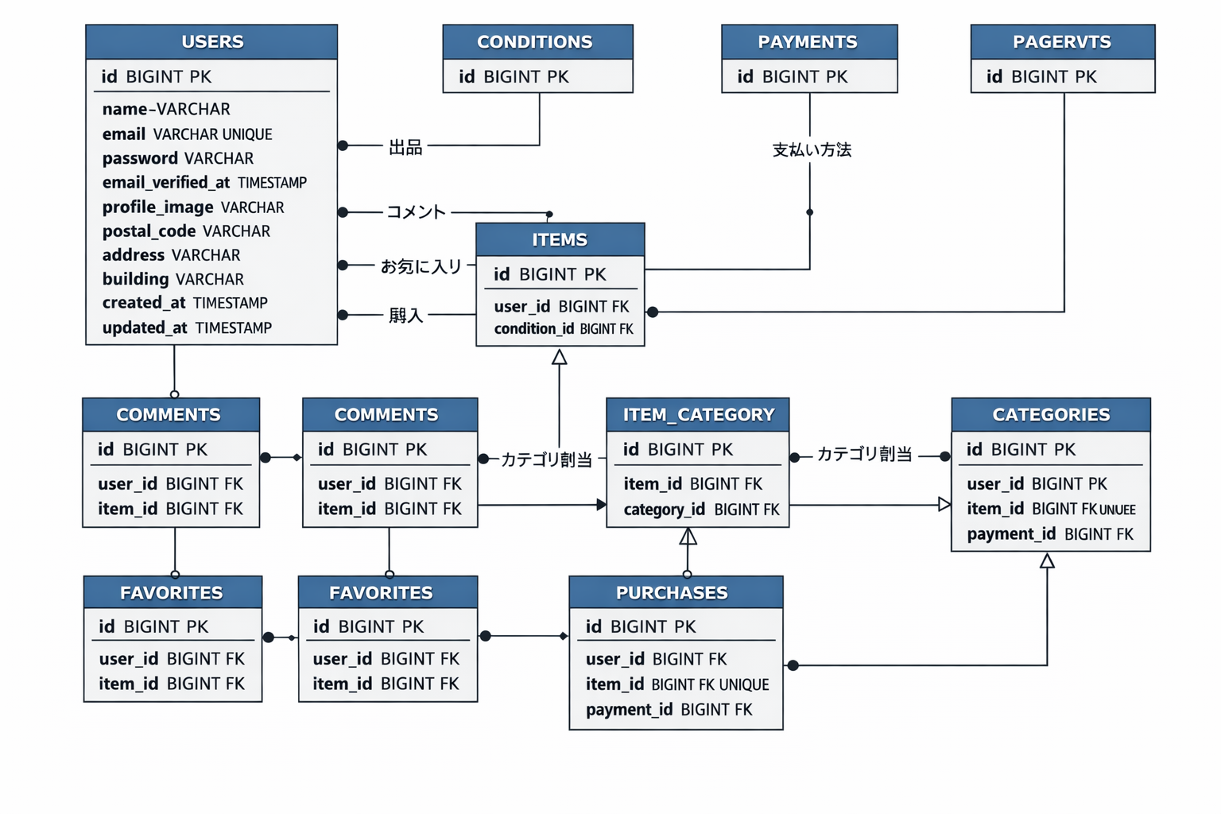
 | XX | 例）testsテーブル
 |  |  | id | unsigned bigint | ○ |  | ○
 |  |  | user_id | unsigned bigint |  |  | ○ | users(id)
 |  |  | score | integer |  |  | ○
 |  |  | created_at | timestamp
 |  |  | updated_at | timestamp
 | 1 | userテーブル
 |  |  | id | BIGINT | ○ |  | ○
 |  |  | name | VARCHAR |  |  | ○
お気に入り
 |  |  | email | VARCHAR |  | ○ | ○ |  | こちらには作成したER図の画像を貼り付けてください。
購入
 |  |  | email_verified_at | VARCHAR |  | ○
 |  |  | password | VARCHAR |  |  | ○
 |  |  | profile_image | VARCHAR
 |  |  | postal_code | VARCHAR
 |  |  | address | VARCHAR
 |  |  | building | VARCHAR
 |  |  | created_at | TIMESTAMP |  |  | ○
 |  |  | updated_at | TIMESTAMP |  |  | ○
 | 2 | conditionsテーブル
 |  |  | id | BIGINT | ○ |  | ○
 |  |  | name | VARCHAR |  |  | ○
 |  |  | sort | INT |  |  | ○
 |  |  | created_at | TIMESTAMP |  |  | ○
 |  |  | updated_at | TIMESTAMP |  |  | ○
 | 3 | paymentsテーブル
 |  |  | id | BIGINT | ○ |  | ○
 |  |  | name | VARCHAR |  |  | ○
 |  |  | created_at | TIMESTAMP |  |  | ○
 |  |  | updated_at | TIMESTAMP |  |  | ○
 | 4 | itemsテーブル |  |  |  |  |  |  | Mermaidコード
 |  |  | id | BIGINT | ○ |  | ○
 |  |  | user_id | BIGINT |  |  | ○ | users.id (cascade on delete) | erDiagram
 |  |  | name | VARCHAR |  |  | ○ |  | USERS {
 |  |  | brand | VARCHAR |  |  |  |  | BIGINT id PK
 |  |  | description | TEXT |  |  | ○ |  | VARCHAR name
 |  |  | price | INT |  |  | ○ |  | VARCHAR email UNIQUE
 |  |  | image_path | VARCHAR |  |  | ○ |  | VARCHAR password
 |  |  | condition_id | BIGINT |  |  | ○ | conditions.id (cascade on delete) | TIMESTAMP email_verified_at
 |  |  | status | TINYINT |  |  | ○ |  | VARCHAR profile_image
 |  |  | created_at | TIMESTAMP |  |  | ○ |  | VARCHAR postal_code
 |  |  | updated_at | TIMESTAMP |  |  | ○ |  | VARCHAR address
 | 5 | commentsテーブル |  |  |  |  |  |  | VARCHAR building
 |  |  | id | BIGINT | ○ |  | ○ |  | TIMESTAMP created_at
 |  |  | user_id | BIGINT |  |  | ○ | users.id (cascade on delete) | TIMESTAMP updated_at
 |  |  | item_id | BIGINT |  |  | ○ | items.id (cascade on delete) | }
 |  |  | content | TEXT |  |  | ○
 |  |  | created_at | TIMESTAMP |  |  | ○ |  | CONDITIONS {
 |  |  | updated_at | TIMESTAMP |  |  | ○ |  | BIGINT id PK
 | 6 | categoriesテーブル |  |  |  |  |  |  | }
 |  |  | id | BIGINT | ○ |  | ○
 |  |  | name | VARCHAR |  |  | ○ |  | PAYMENTS {
 |  |  | created_at | TIMESTAMP |  |  | ○ |  | BIGINT id PK
 |  |  | updated_at | TIMESTAMP |  |  | ○ |  | }
 | 7 | item_categoryテーブル
 |  |  | id | BIGINT | ○ |  | ○ |  | ITEMS {
 |  |  | item_id | BIGINT |  |  | ○ | items.id (cascade on delete) | BIGINT id PK
 |  |  | category_id | BIGINT |  |  | ○ | categories.id (cascade on delete) | BIGINT user_id FK
 |  |  | created_at | TIMESTAMP |  |  | ○ |  | BIGINT condition_id FK
 |  |  | updated_at | TIMESTAMP |  |  | ○ |  | }
 |  |  |  |  |  | item_id + category_id
 | 8 | favoritesテーブル |  |  |  |  |  |  | COMMENTS {
 |  |  | id | BIGINT | ○ |  | ○ |  | BIGINT id PK
 |  |  | user_id | BIGINT |  |  | ○ | users.id (cascade on delete) | BIGINT user_id FK
 |  |  | item_id | BIGINT |  |  | ○ | items.id (cascade on delete) | BIGINT item_id FK
 |  |  | created_at | TIMESTAMP |  |  | ○ |  | }
 |  |  | updated_at | TIMESTAMP |  |  | ○
 |  |  |  |  |  | user_id + item_id |  |  | CATEGORIES {
 | 9 | purchasesテーブル |  |  |  |  |  |  | BIGINT id PK
 |  |  | id | BIGINT | ○ |  | ○ |  | }
 |  |  | user_id | BIGINT |  |  | ○ | users.id (cascade on delete)
 |  |  | item_id | BIGINT |  | ○ | ○ | items.id (cascade on delete) | ITEM_CATEGORY {
 |  |  | payment_id | BIGINT |  |  | ○ | payments.id (cascade on delete) | BIGINT id PK
 |  |  | postal_code | VARCHAR |  |  | ○ |  | BIGINT item_id FK
 |  |  | address | VARCHAR |  |  | ○ |  | BIGINT category_id FK
 |  |  | building | VARCHAR |  |  |  |  | }
 |  |  | created_at | TIMESTAMP |  |  | ○
 |  |  | updated_at | TIMESTAMP |  |  | ○ |  | FAVORITES {
 |  |  |  |  |  |  |  |  | BIGINT id PK
 |  |  |  |  |  |  |  |  | BIGINT user_id FK
 |  |  |  |  |  |  |  |  | BIGINT item_id FK
 |  |  |  |  |  |  |  |  | }

 |  |  |  |  |  |  |  |  | PURCHASES {
 |  |  |  |  |  |  |  |  | BIGINT id PK
 |  |  |  |  |  |  |  |  | BIGINT user_id FK
 |  |  |  |  |  |  |  |  | BIGINT item_id FK UNIQUE
 |  |  |  |  |  |  |  |  | BIGINT payment_id FK
 |  |  |  |  |  |  |  |  | }

 |  |  |  |  |  |  |  |  | %% usersとの1対多
 |  |  |  |  |  |  |  |  | USERS ||--o{ ITEMS : "出品"
 |  |  |  |  |  |  |  |  | USERS ||--o{ COMMENTS : "コメント"
 |  |  |  |  |  |  |  |  | USERS ||--o{ FAVORITES : "お気に入り"
 |  |  |  |  |  |  |  |  | USERS ||--o{ PURCHASES : "購入"

 |  |  |  |  |  |  |  |  | %% conditionsとの1対多
 |  |  |  |  |  |  |  |  | CONDITIONS ||--o{ ITEMS : "状態"

 |  |  |  |  |  |  |  |  | %% paymentsとの1対多
 |  |  |  |  |  |  |  |  | PAYMENTS ||--o{ PURCHASES : "支払い方法"

 |  |  |  |  |  |  |  |  | %% itemsとの関係
 |  |  |  |  |  |  |  |  | ITEMS ||--o{ COMMENTS : "コメント"
 |  |  |  |  |  |  |  |  | ITEMS ||--o{ FAVORITES : "お気に入り"
 |  |  |  |  |  |  |  |  | ITEMS ||--o{ ITEM_CATEGORY : "カテゴリ割当"
 |  |  |  |  |  |  |  |  | ITEMS ||--|| PURCHASES : "購入済み"

 |  |  |  |  |  |  |  |  | %% categoriesとの1対多
 |  |  |  |  |  |  |  |  | CATEGORIES ||--o{ ITEM_CATEGORY : "カテゴリ割当"

 |  |  |  |  |  |  |  |  | %% itemsとcategoriesの多対多
 |  |  |  |  |  |  |  |  | ITEMS }o--o{ CATEGORIES : "多対多 via ITEM_CATEGORY"

